Sheet1
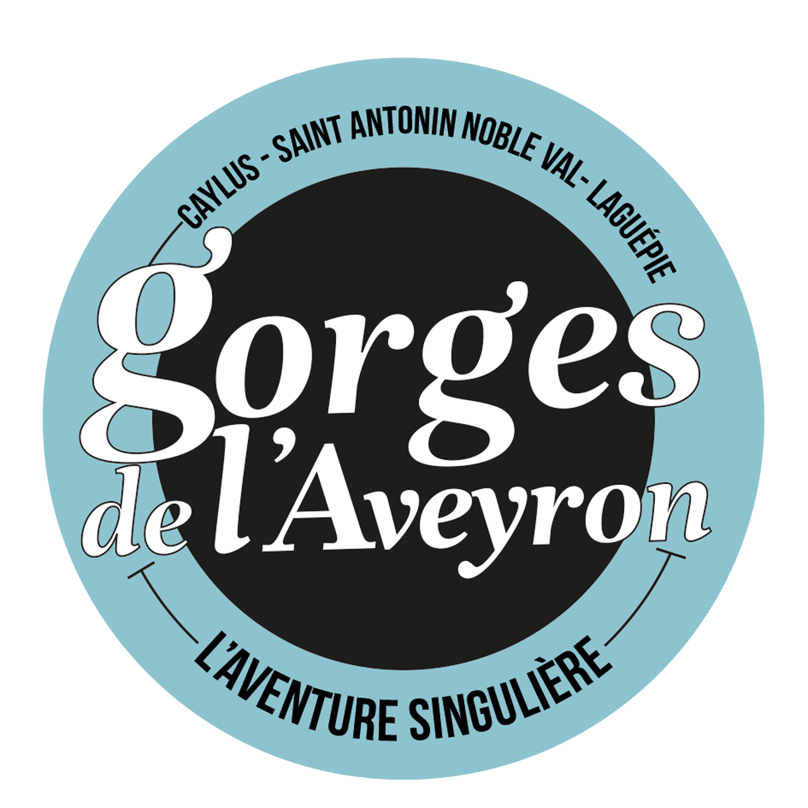
 | BON DE COMMANDE
Office du tourisme Causses & Gorges de l'Aveyron

 |  | Structure
contact : | Tristan Lévêque | Adresse
 | 06 73 05 44 60

 |  | Représentant légal
 |  | Contact

Cocher le support choisi | Support | Item | Tarif QRGA (TTC - €) | Tarif hors QRGA (TTC- €)
 | Brochure | 4ème de couverture | 650 | 877.5
 | Brochure | Demi-page | 250 | 337.50
 | Brochure | Pleine page | 500 | 675
 | Brochure | Publi-communiqué 1 page | 400 | 540.0
 | Brochure | Publi-communiqué double page | 600 | 810
 | Ecrans offices | Visuel écran | 100 | 135.0
 | Ecrans offices | Vidéo écrans | 150 | 202.5
 | Dépliant APN | 4eme de couverture | 600 | 810

 |  | En signant ce bon de commande, vous vous engagez à règler le montant annoncé.

 | Signature & cachet de l'entreprise |  | Date

